Русский
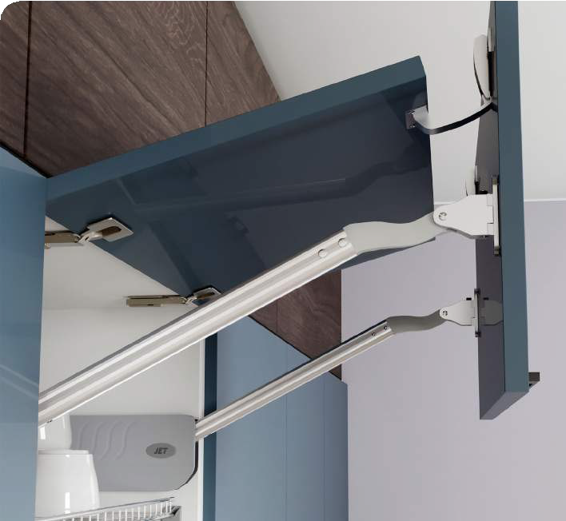
Механизм подъема на две двери JET 125
Рекомендации по подбору
 | Размеры |  | Данные
 | Высота(2х дверей) | Ширина корпуса | Кол-во петель | Вес фасада

M125L.600GR | 600-650mm | 600-700mm | 2шт | 4,1кг-5кг

M125M.600GR | 650-850mm | 900mm | 2шт | 7,1кг-8кг

M125M.850GR | 850-950mm | 900mm | 2шт | 8,1кг-9кг

M125H.850GR | 850-950mm | 900-1000mm | 3шт | 9,1кг-11кг

Внимание! Строго соблюдайте допустимые значения весогабаритов. Если ваши данные не попадают в рабочие диапазоны значений - механизм будет работать некорректно и его установка не рекомендуется.
Общая высота 2х дверей фасада: 600-950 мм Ширина фасада:600-1000мм Толщина фасада: 16/18/22/26/28мм Min глубина фасада = 290 мм

Калькулятор подбора
 | Толщина фасада (мм) | Ширина фасада (мм) | Высота фасада (мм) | Вес фасада (кг) | Результат подбора по всеу фасада
МДФ |  |  |  | 0.00 | введите данные
ДСП |  |  |  | 0.00 | введите данные
Акрил |  |  |  | 0.00 | введите данные

